表紙・改定履歴
Webダイレクト販売

画面設計書
個人情報確認画面
G0116

© 2020 Sasuke Financial Lab Inc.

変 更 記 録
版数 REV. | 作成更新日 | 変 更 内 容 | 担 当
01 | 2020-08-14 | 初版 | 幡司

画面レイアウト
画面レイアウト | システム | 画面名 |  |  | 画面ID
 | Webダイレクト販売 | 個人情報確認画面 |  |  | G0116

A

 |  |  |  | ※認証・ログイン状態により、説明文言の下部の表示が変更されます
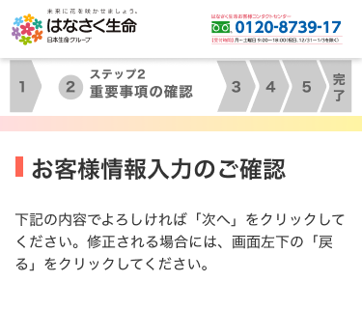
 |  |  |  |  |  |  | ・すでにマイページ登録が済み
 |  |  | ・外部認証している場合 |  |  |  |  | メールアドレス/パスワードでログインしている場合
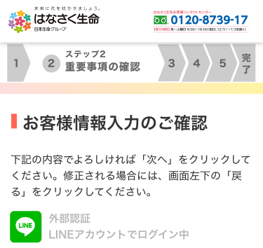
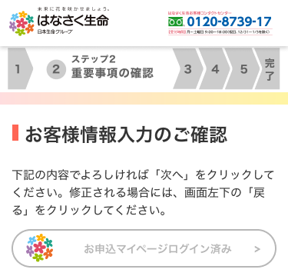

1

B

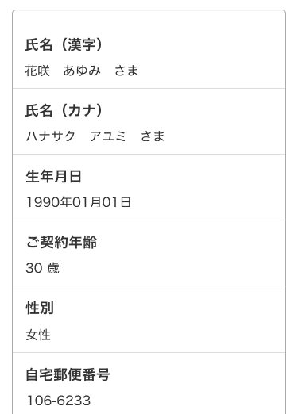
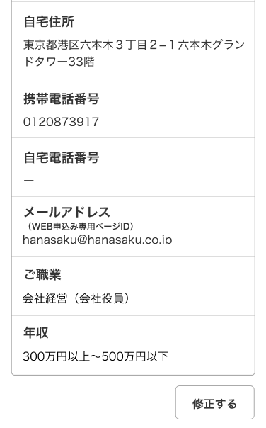

 |  |  |  |  |  | ※外部認証の場合、マイページIDは外部認証によるため
 |  |  |  |  |  | メールアドレスがマイページIDとなる旨の文言は非表示となる

1

C

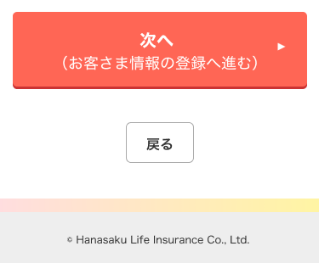
1

2

